填写说明
 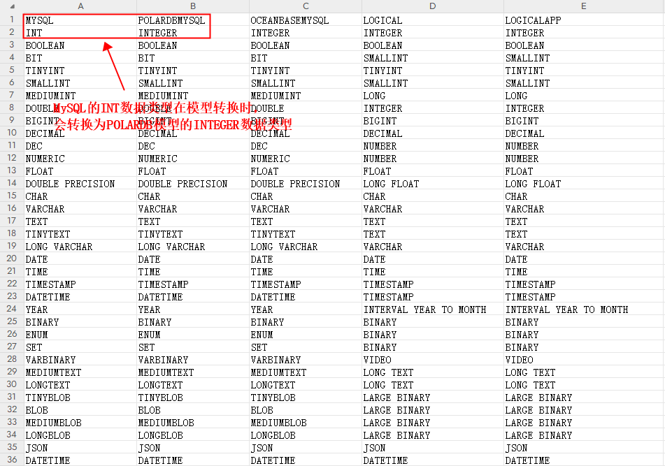
填写说明

1.首行请您填写模型类型，首行的第一列请您填写源模型类型，后面填写要转换的模型类型；
2.从第二行开始，首列填写源模型类型的数据类型，后面填写要转换的模型类型的数据类型；
3.模型转换时，会按照转换表进行转换；

示例

